Sheet1
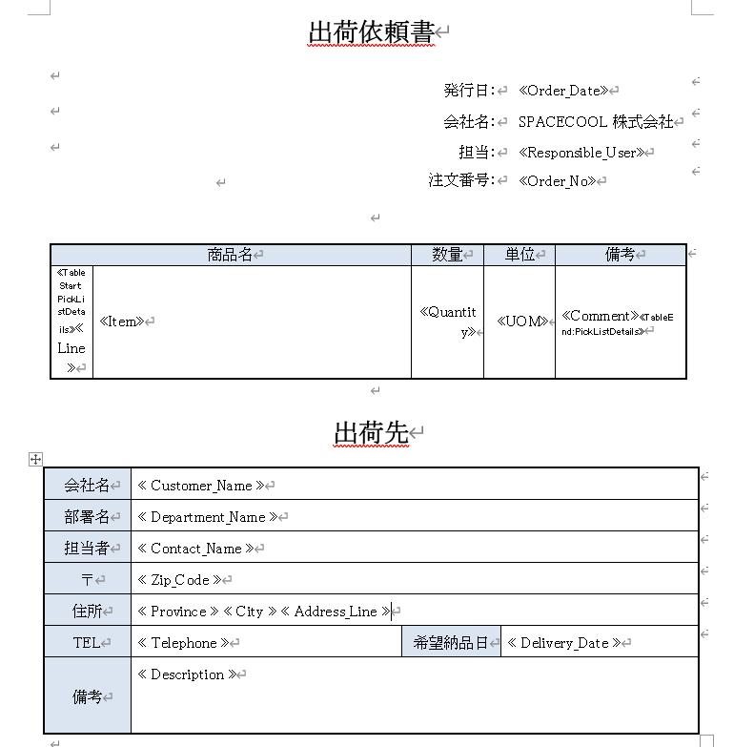

部署名はアライアンス（10）ではなです。 これは顧客連絡先の部署です。

現在、Address1のみが表示されていますが、Address2を追加する必要があると考えています

SO出荷依頼書
Word_項目名(役割) | Word_変数名 | RootStock_検索項目名(英語) | RootStock_システム変数名 | ヘッダー/明細 | 備考
発行日 | Order_Date |  | rstk__sopickh_sohdr__r.rstk__sohdr_orderdate__c | ヘッダー
担当(自社担当者名) | Responsible_User |  | rstk__sopickh_sohdr__r.rstk_sohdr_resp_user__c | ヘッダー
注文番号 | Order_No |  | rstk__sopickh_sohdr__r.rstk__sohdr_order__c | ヘッダー
会社名(顧客) | Customer_Name |  | rstk__sopickh_sohdr__r.rstk__sohdr_custno__r.rstk__socust_sf_account_name__c | ヘッダー
部署名(顧客) | Department_Name | SOヘッダー＞請求部門＞組織部門 | rstk__sopickh_sohdr__r.rstk__sohdr_creditorg__r.Name | ヘッダー
担当者(顧客) | Contact_Name |  | rstk__sopickh_sohdr__r.rstk__sohdr_custno__r.rstk__socust_sf_account_name__c | ヘッダー
郵便番号(顧客) | Zip_Code |  | rstk__sopickh_sohdr__r.rstk__sohdr_shiptoaddr__r.rstk__socaddr_zip__c | ヘッダー
都道府県(顧客) | Province |  | rstk__sopickh_sohdr__r.rstk__sohdr_shiptoaddr__r.rstk__socaddr_state__c | ヘッダー
LOOKUPの場合は＞を使用して記述して下さい(日本語で記述していますが、英語に直して下さい)
市(顧客) | City |  | rstk__sopickh_sohdr__r.rstk__sohdr_shiptoaddr__r.rstk__socaddr_city__c | ヘッダー
住所(顧客) | Address_Line |  | rstk__sopickh_sohdr__r.rstk__sohdr_shiptoaddr__r.rstk__socaddr_address1__c | ヘッダー
TEL(顧客) | Telephone |  | rstk__sopickh_sohdr__r.rstk__sohdr_shiptoaddr__r.rstk__socaddr_phone__c | ヘッダー
希望納品日 | Delivery_Date |  | rstk__sopickh_sohdr__r.req_ship_date__c | ヘッダー | RootStockのマッピングは「Due_Date」ですが、Wordでは「Delivery_Date」です。どちらかに合わせて下さい
備考 | Description |  | rstk__sopickh_comment__c | ヘッダー
No(明細番号) | Line |  | rstk__icdmdpickloc_ordlne__c | 明細
商品名 | Item |  | rstk__icdmdpickloc_compitem__r.Name | 明細
数量 | Quantity |  | rstk__icdmdpickloc_dmdqtyoutstdg__c | 明細
単位 | UOM |  | rstk__icdmdpickloc_compitem__r.rstk__icitem_invuom__r.rstk__syuom_uom__c | 明細
備考 | Comment |  | rstk__icdmdpickloc_comments__c | 明細

